up_def各个字段
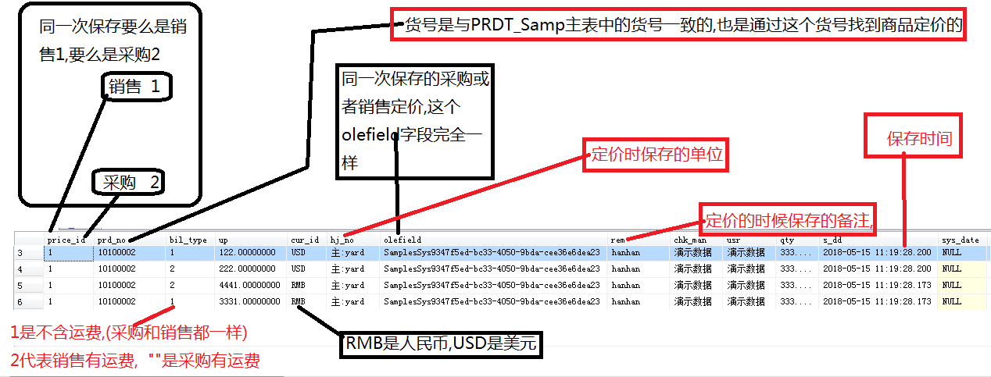

其实要 确定一条唯一的打样数据需要 olefield(同一次保存)+cur_id(本币外币)+bil_type(有无运费)+price_id(销售还是采购)
注意,采购只有本币

